信用交易
融资融券市场交易数据统计（20221122）

标的证券 | 融资融券余额（亿元） | 融资余额（亿元） | 融券余额（亿元） | 融资买入额（亿元） | 融资融券规模变化（亿元） | 融资余额增幅(‰) | 融券余额增幅(%)
统计数据 | 15,742.49 | 14,711.76 | 1,030.72 | 631.98 | -13.65 | 0.01 | -1.33
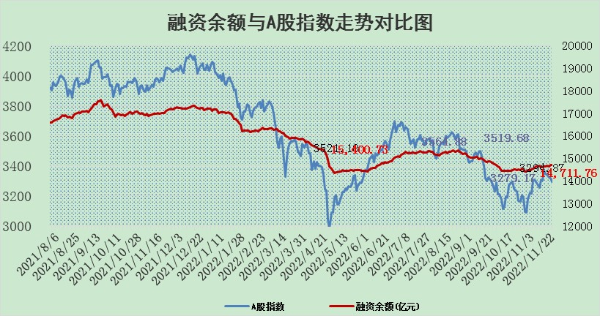

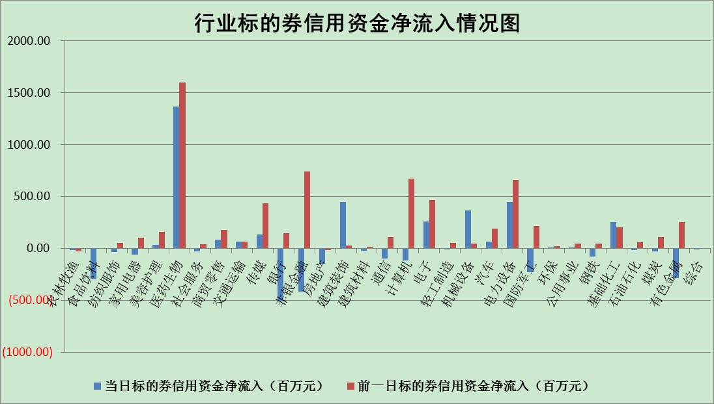

标的基金代码 | 标的基金简称 | 融资余额/市值(%) | 融资余额增幅(%) | 融资买入额/成交金额(%) | （融资余额净增额-融券余额净增额）/市值(‱) | 融券余额降幅(%) | ABS[（融资余额净增额-融券余额净增额）/市值净增额-1](%)
159902 | 华夏中小板ETF | 0.00 | 0.00 | 0.00 | 0.00 | 0.00 | 100.00
159915 | 易方达创业板ETF | 2.14 | 2.24 | 513.59 | 3.81 | -3.05 | 101.88
159919 | 嘉实沪深300ETF | 5.49 | 0.29 | 1.29 | 0.11 | -20.98 | 101.03
159920 | 华夏恒生ETF | 80.58 | -0.33 | 2.03 | -26.85 | 0.77 | 84.99
159922 | 嘉实中证500ETF | 0.32 | 1.72 | 43.00 | -47.96 | -8.72 | 55.92
159925 | 南方沪深300ETF | 0.03 | -0.23 | 0.00 | -0.01 | 0.00 | 99.97
159928 | 消费ETF | 0.95 | 2.04 | 5.64 | 2.63 | 5.78 | 112.29
159934 | 易方达黄金ETF | 491.52 | -0.08 | 12.48 | -38.97 | 0.00 | 405.73
159939 | 全指信息技术ETF | 0.90 | -3.00 | 84.30 | -5.58 | -84.12 | 96.24
159940 | 全指金融地产ETF | 0.41 | -3.10 | 0.00 | -1.32 | 0.00 | 101.28
159995 | 半导体芯片ETF | 1.85 | 3.76 | 269.81 | 6.44 | -1.53 | 104.59
159997 | 天弘中证电子ETF | 2.47 | -1.20 | 1.79 | -3.00 | 1.20 | 97.53
159998 | 天弘中证计算机主题ETF | 0.44 | -9.97 | 0.03 | -4.82 | 0.00 | 96.35
510050 | 华夏上证50ETF | 9.51 | -0.28 | 189.94 | -7.01 | -35.21 | 125.59
510180 | 华安上证180ETF | 0.52 | 0.27 | 3.29 | 0.02 | -21.26 | 99.96
510880 | 华泰柏瑞红利ETF | 0.20 | -5.82 | 0.44 | -1.45 | -13.93 | 103.06
510900 | 易方达恒生H股ETF | 132.44 | -0.14 | 3.12 | -18.70 | 0.00 | 92.05
511010 | 5年期国债ETF | 24.54 | 41.71 | 15.08 | 722.37 | 0.00 | 17138.23
511380 | 可转债及可交换债券ETF | 16.52 | -0.07 | 2.33 | -1.22 | 0.00 | 102.70
512000 | 全指证券ETF | 7.05 | 0.00 | 14.80 | 1.09 | 2.73 | 123.17
512010 | 沪深300医药卫生ETF | 4.46 | -3.57 | 87.82 | -15.76 | 2.45 | 92.27
512070 | 沪深300非银ETF | 2.62 | 1.44 | 22.55 | 3.41 | -87.68 | 98.50
512400 | 南方中证申万有色金属ETF | 1.61 | 3.02 | 1.02 | 3.54 | -3.85 | 106.18
512580 | 广发中证环保产业ETF | 0.74 | -11.81 | 0.28 | -8.69 | 2.29 | 87.64
512660 | 国泰中证军工ETF | 2.87 | -2.69 | 21.48 | -9.12 | -1.97 | 92.93
512800 | 华宝中证银行ETF | 15.22 | -0.53 | 1.86 | 5.71 | 49.28 | 96.51
512980 | 广发中证传媒ETF | 1.65 | 2.25 | 43.83 | 3.62 | 0.00 | 103.44
515030 | 华夏中证新能源汽车ETF | 2.06 | 1.62 | 58.95 | 3.80 | 1.89 | 101.88
515050 | 华夏中证5G通信主题ETF | 1.65 | -0.04 | 113.05 | -0.37 | -4.15 | 99.51
515070 | 华夏中证人工智能ETF | 1.26 | -7.06 | 0.21 | -9.59 | 0.00 | 93.88
标的股票比较指标 |  | 融资余额/流通A股市值(%) | 融资余额增幅(%) | 融资买入额/成交金额(%) | （融资余额净增额-融券余额净增额）/流通A股市值(‱) | 融券余额降幅(%) | ABS[（融资余额净增额-融券余额净增额）/流通A股市值净增额-1](%)
前十名标的个股 |  | 仁东控股 | 海源复材 | 九强生物 | 云路股份 | 中文在线 | 奥雅股份
 |  | 全柴动力 | 积成电子 | 雅戈尔 | 太龙药业 | 轻纺城 | 软通动力
 |  | 数码视讯 | 北方国际 | 玉龙股份 | 前沿生物 | 胜利精密 | 海兰信
 |  | 炬芯科技 | 双星新材 | 东微半导 | 永信至诚 | 史丹利 | 天奥电子
 |  | 蒙草生态 | 未名医药 | 坤彩科技 | 九强生物 | 翠微股份 | 九强生物
 |  | 司尔特 | 可立克 | 香农芯创 | 双星新材 | 仲景食品 | 积成电子
 |  | 莱茵生物 | 继峰股份 | 海油发展 | 亚辉龙 | 美邦服饰 | 东微半导
 |  | 先惠技术 | 神马电力 | 哈工智能 | 赛特新材 | 世嘉科技 | 山西路桥
 |  | 电气风电 | 前沿生物 | 齐翔腾达 | 同益中 | 品渥食品 | 欧科亿
 |  | 联创光电 | 中国能建 | 爱威科技 | 中欣氟材 | 欢乐家 | 蒙泰高新
后十名标的个股 |  | 泽达易盛 | 泽达易盛 | 泽达易盛 | 泽达易盛 | 海南瑞泽 | 金岭矿业
 |  | 新乳业 | 牧高笛 | 好利科技 | 品高股份 | 晋西车轴 | 必易微
 |  | 杭叉集团 | 金辰股份 | 节能风电 | 必易微 | 中成股份 | 和元生物
 |  | 中国广核 | 三诺生物 | 中润资源 | 星球石墨 | 深城交 | 国脉科技
 |  | 皇马科技 | 华康医疗 | 通润装备 | 佳缘科技 | 江苏阳光 | 万辰生物
 |  | 岱美股份 | 药康生物 | 仁东控股 | 标榜股份 | 中国中冶 | 顺灏股份
 |  | 飞科电器 | 皓元医药 | 搜于特 | 湘财股份 | 昂立教育 | 顾家家居 | ;
 |  | 古井贡酒 | 帝科股份 | 紫鑫药业 | 盟科药业 | 中工国际 | 海源复材
 |  | 台华新材 | 信捷电气 | 苏泊尔 | 牧高笛 | 厦门港务 | 贵研铂业
 |  | 沪农商行 | 中谷物流 | 鲁阳节能 | 中国高科 | 中国化学 | 晋西车轴
说明：1.以上普通交易数据和信用交易数据皆以交易日收盘后数据为基准；2.上述标的证券总数据只计算标的证券市场总数据，不包括从标的证券中调出去标的证券数据，所以与交易所公布的总值略有不同； 3.上述行业采用申万一级行业分类；4.以上标的基金和标的个股中比较的6个指标值中：前5个（从左至右）为正向指标，值越大排名越靠前；第6个为逆向指标，值越小，排名越靠前；5.第6个指标中ABS[]表示求绝对值，其主要用于考量信用资金相对净流入对股价相对净变化的贡献程度；6.数据来源：wind，交易所。

 | 证券代码 | 新增融资余额 | 融资买入额 | 融资买入增幅前10
远大智能 | 002689 | 28175353 | 42268582 | 199%
亚太股份 | 002284 | 21555247 | 34242865 | 82%
赛诺医疗 | 688108 | 72122899 | 101076547 | 78%
湖南发展 | 000722 | 66023557 | 137112987 | 75%
柘中股份 | 002346 | 14584119 | 36845980 | 58%
国城矿业 | 000688 | 24683149 | 48240585 | 54%
兆新股份 | 002256 | 1985058 | 4066269 | 52%
凯美特气 | 002549 | 33806472 | 61340055 | 52%
华昌达 | 300278 | 13474542 | 19303225 | 48%
新华联 | 000620 | 27311937 | 39201759 | 43%

 | 证券代码 | 新增融资余额 | 融资买入额 | 融资买入增幅前10
兔宝宝 | 002043 | 73310337 | 89923983 | 334%
捷昌驱动 | 603583 | 26026415 | 31686727 | 262%
湘财股份 | 600095 | 94196837 | 132280449 | 252%
中谷物流 | 603565 | 49103883 | 60098371 | 234%
中青宝 | 300052 | 24215352 | 31377809 | 98%
顾家家居 | 603816 | 138518545 | 188424210 | 78%
喜临门 | 603008 | 31503289 | 48351944 | 77%
财信发展 | 000838 | 10831830 | 17666790 | 74%
苏州银行 | 002966 | 10578096 | 19143736 | 72%
金诚信 | 603979 | 23858538 | 36098133 | 60%

